登录界面
标题 | 具体内容 |  |  | 备注
登录注册界面
 | 界面操作
 |  | 界面参考
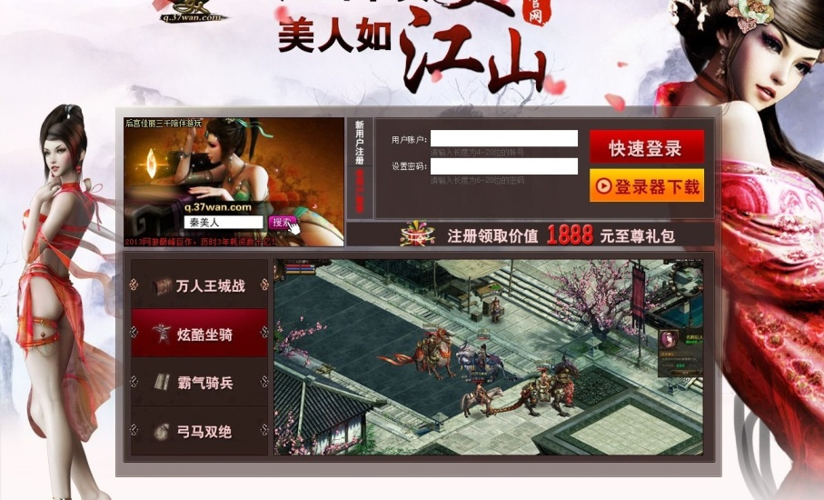

 |  |  | 1.界面分辨率：960x560
 |  |  | 2.界面元素中的参考尺寸仅供参考，具体根据美术界面设计可进行改变
 | 游戏开始
 |  | 界面设计图

 |  | 界面说明
 |  |  | 1.游戏logo，符合游戏风格，标有游戏中（英）文名
 |  |  | 2.输入账号密码，点击登录进入游戏
 |  |  | 3.无游戏账号，点击注册。界面见下。
 |  |  | 4.其他为游戏说明，及广告，请见参考图。
 |  |  | 5.版权申明：2013 xiuqun
 |  | 界面操作
 |  |  | 1.按登录进入游戏
 |  |  | 2.按注册键进入注册界面

注册界面
 | 界面操作
 |  | 界面参考及说明
 |  |  | 9.界面分辨率：1360×768
 |  |  | 11.界面元素中的参考尺寸仅供参考，具体根据美术界面设计可进行改变
 | 游戏开始
 |  | 界面设计图

 |  | 界面说明
 |  |  | 1.必填项，必须填写才能确认。
 |  |  | 2.选填不做强制要求，有提示完成全部资料获得奖励。
 |  |  | 奖励说明：奖励金币1000，时间道具2枚。
 |  |  | 3.左上角为返回按键
 |  | 界面操作
 |  |  | 1.按确定完成注册
 |  |  | 2.按取消退出注册界面
 |  |  | 3.按返回按钮返回之前界面

Loading界面
标题 | 具体内容 |  |  | 备注
登录注册界面
 | 界面操作
 |  | 界面参考
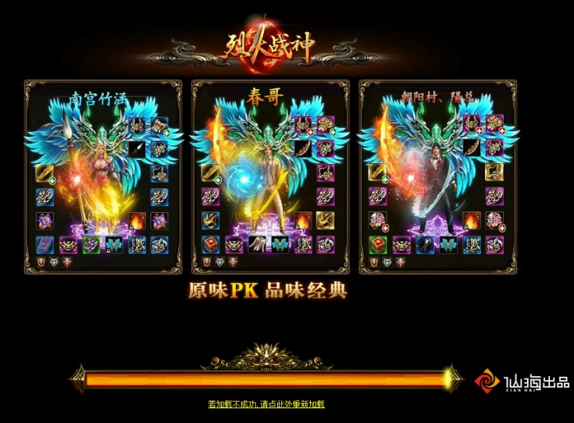
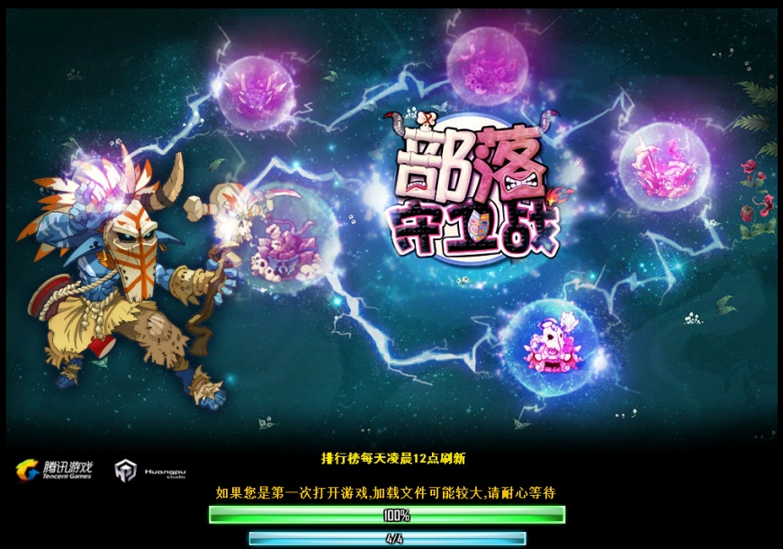

 |  |  | 1.界面分辨率：960x560
 |  |  | 2.界面元素中的参考尺寸仅供参考，具体根据美术界面设计可进行改变
 | loading
 |  | 界面设计图

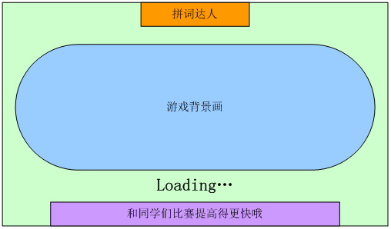

 |  | 界面说明
 |  |  | 1.游戏logo，符合游戏风格，标有游戏中（英）文名
 |  |  | 2.游戏内容画面（玩法或宣传）
 |  |  | 3.loading进度条
 |  |  | 4.提示语言内容如下，随机播放
 |  |  | 和同学比赛提高得更快哦
 |  |  | 练习模式将记录你曾经出错过的单词
 |  |  | 是不是感觉越来越难了,努力提高自己吧
 |  |  | 玩过的关卡可以重复玩
 |  |  | 遇到困难请老师和同学帮忙吧
 |  |  | 学无止境,游戏中的提高也是如此
 |  | 界面操作
 |  |  | 1.等待进入游戏

游戏主界面
标题 | 具体内容 |  |  | 备注
登录注册界面
 | 界面操作
 |  | 界面参考
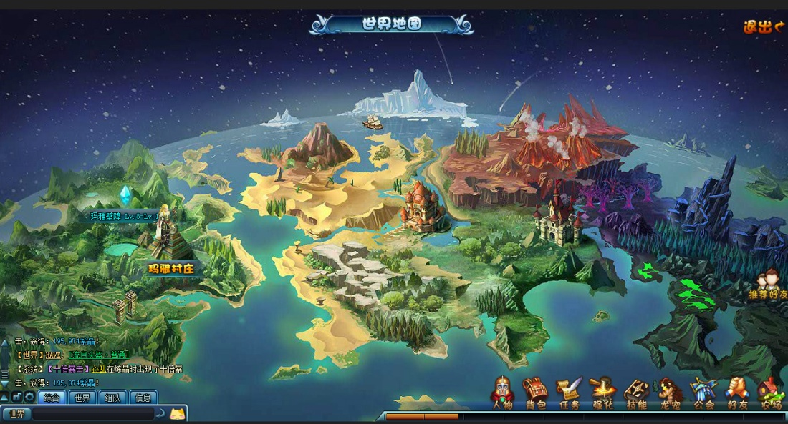

 |  |  | 1.界面分辨率：960x560
 |  |  | 2.界面元素中的参考尺寸仅供参考，具体根据美术界面设计可进行改变
 | 主界面
 |  | 界面设计图

 |  | 界面说明
 |  |  | 1.世界从地理状态分为：湖泊，沙漠，热带雨林，火山，天空，冰川。
 |  |  | 分别代表为：湖泊=加拿大大熊湖Great Bear Lake 沙漠=西澳大利亚沙漠（Western Desert）热带雨林=澳大利亚凯恩斯热带雨林Cairns
 |  |  | 火山=美国雷尼尔山Mt. Rainier 冰川=埃尔斯米尔岛Ellesmere Island 天空=Sky 点击对应的区域进入该区域
 |  |  | 2.进入系统：在线对战，错误词汇练习，好友，排行榜，财富成就，经验条，聊天窗口。
 |  |  | 3.任务达成奖励提示，
 |  |  | 4.退出按钮点击退出主界面
 |  | 界面操作
 |  |  | 1.选择地图进入闯关模式
 |  |  | 2.选择对应系统进入此系统

在线对战
标题 | 具体内容 |  |  |  | 备注
登录注册界面
 | 界面操作
 |  | 界面参考
 |  |  | 1.界面分辨率：960x560
 |  |  | 2.界面元素中的参考尺寸仅供参考，具体根据美术界面设计可进行改变
 | 自动匹配
 |  | 界面设计图

 |  | 界面说明
 |  |  | 1.系统自动匹配玩家
 |  |  | 2.右上角退出按钮，点击退出退出对战模式
 |  |  | 3.关卡背景选择挑战者选择。
 |  | 界面操作
 |  |  | 1.等待匹配玩家，匹配成功进入对战模式
 |  |  | 2.双方都点好ready，进入对战
 |  |  | 3.点击退出，退出对战模式

 | 好友对战
 |  | 界面设计图
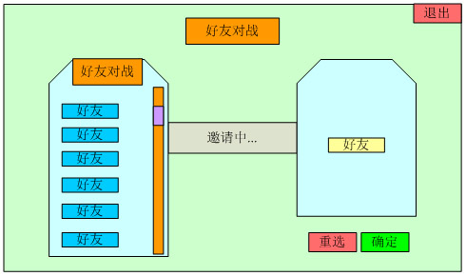

 |  |  |  | 被邀请玩家弹出的对话框
XXX好友邀请您加入对战

确定
取消

 |  | 界面说明
 |  |  | 1.好友列表中选择在线好友对战
 |  |  | 2.好友确定后方能进入右侧好友列表等待其他好友确定，所有好友确定，进入下面关卡选择。
 |  |  | 3.关卡背景选择挑战者选择。
 |  |  | 4.玩家可按退出按钮退出对战模式
 |  | 界面操作
 |  |  | 1.选择确定进入好友对战模式
 |  |  | 2.点击退出，退出对战模式

 | 搜素对手对战
 |  | 界面设计图

 |  |  |  | 被邀请玩家弹出的对话框
XXX好友邀请您加入对战

确定
取消

无此昵称玩家/此玩家正在闯关（对战）中

 |  | 界面说明
 |  |  | 1.搜索昵称需找对战玩家
 |  |  | 2.找到对应状态玩家，对方确定后进入对战信息界面
 |  |  | 3.关卡背景选择挑战者选择。
 |  |  | 4.玩家可按退出按钮退出对战模式
 |  | 界面操作
 |  |  | 1.选择确定进入好友对战模式
 |  |  | 2.点击退出，退出对战模式

 | 对战界面
 |  | 界面设计图

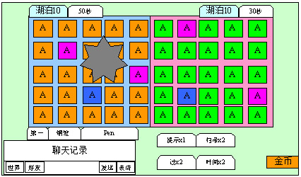

再来一局

是
否

 |  | 界面说明
 |  |  | 1.对战结束出现对战结果
 |  |  | 2.点击确定后，选择再一次，双方都选择是，进入对战确认界面，有任何一方选择否，返回主界面。
 |  |  | 3.玩家可按退出按钮退出对战模式
 |  |  | 4.当道具为零时道具上会显示使用此道具需要的金币数。
 |  | 界面操作
 |  |  | 1.选择再一次或返回进入对应界面
 |  |  | 2.点击退出，退出对战模式

闯关模式
标题 | 具体内容 |  |  | 备注
登录注册界面
 | 界面操作
 |  | 界面参考

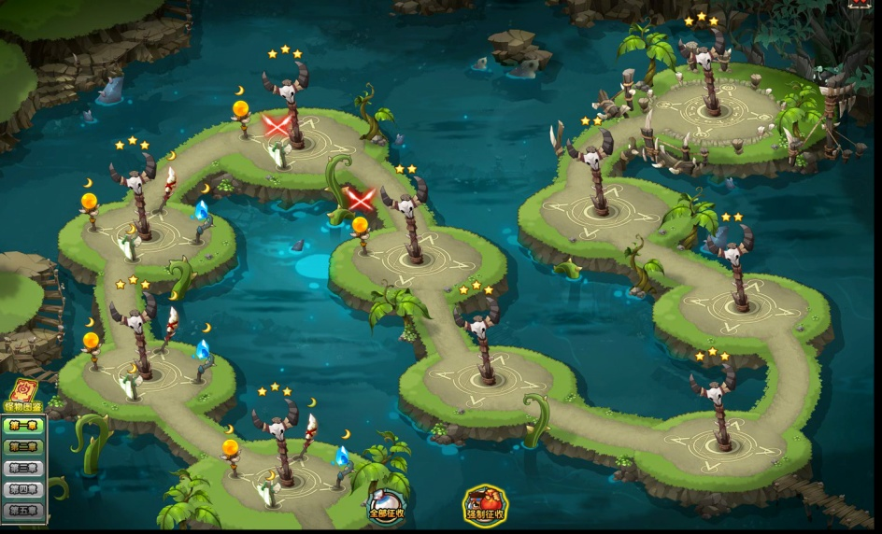

 |  |  | 1.界面分辨率：960x560
 |  |  | 2.界面元素中的参考尺寸仅供参考，具体根据美术界面设计可进行改变
 | 主界面
 |  | 界面设计图
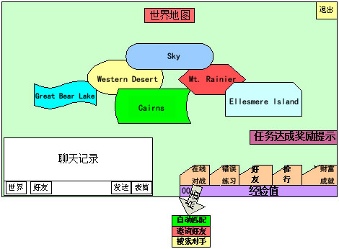

模式选择

闯关
练习

 |  | 界面说明
 |  |  | 1.点击对应的地名，进入该地名下的细化关卡中
 |  |  | 2，点击对应关卡，出来模式选择，闯关或练习，点击闯关进入闯关模式，点击练习进入该关练习模式。
 |  |  | 3.退出按钮点击退出主界面
 |  | 界面操作
 |  |  | 1.选择地图进入闯关模式
 |  |  | 2.选择模式

 | 闯关界面
 |  | 界面设计图

 |  | 界面说明
 |  |  | 1.进入闯关模式，可用道具进行游戏。
 |  |  | 2.完成游戏会给予星级及过关奖励
 |  |  | 3.按确定进入章节区域地图
 |  |  | 4.按退出进入章节区域地图
 |  |  | 5.当道具为零时道具上会显示使用此道具需要的金币数。
 |  | 界面操作
 |  |  | 1.选择对应的字母对应中文，可键盘操作。
 |  |  | 2.选择确定或退出，退出此关卡。

 | 练习界面
 |  | 界面设计图

 |  | 界面说明
 |  |  | 1.进入练习模式，错误单词会显示正确答案2秒
 |  |  | 2.完成游戏会给予一定奖励
 |  |  | 3.按确定进入章节区域地图
 |  |  | 4.按退出进入章节区域地图
 |  | 界面操作
 |  |  | 1.选择对应的字母对应中文，可键盘操作。
 |  |  | 2.选择确定或退出，退出此关卡。

